Verwerking mailchimp
Verwerking mailchimp 2
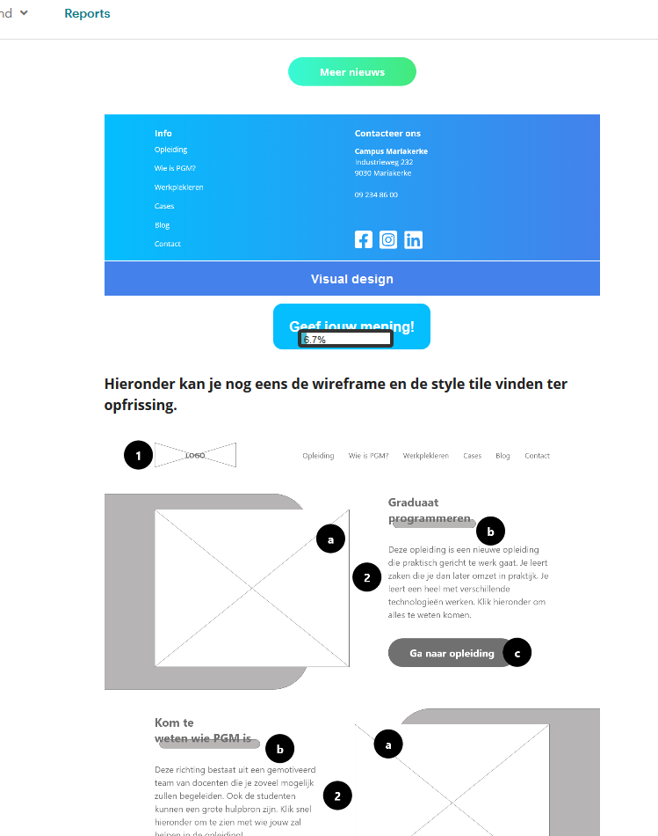
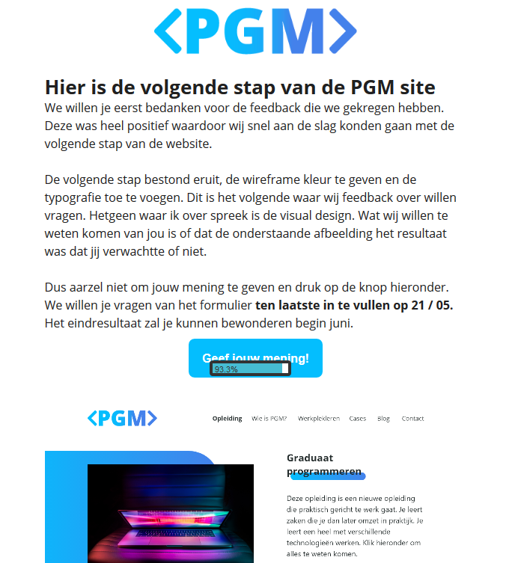
Aantal ontvangers | 35 | Mail geopend (uniek aantal)
Afgeleverd | 35 | Aantal ontvangers | Aantal geopend | Percentage geopend
 |  | 35 | 20 | 57%
Totaal aantal geopend | 49
Uniek aantal geopend | 20 | Personen die het meest geopend hebben
 |  | Naam | Aantal
Totaal geklikt form button | 15 | Alec Meganck | 10
Uniek geklikt form button | 12 | Nina Genitello | 8
 |  | Jesse Vandermeersch | 4
Totaal aantal geopend België | 48
Totaal aantal geopend buitenland | 1 | Mail geklikt (uniek aantal)
 |  | Aantal geopend | Aantal geklikt | Percentage geklikt
 |  | 20 | 12 | 60%

 |  | Personen die het meest geklikt hebben
 |  | Naam | Aantal
 |  | Claire Geeraerts | 2
 |  | Alex Makdis | 2
 |  | Glenn Dumoulin | 1

 |  | Personen die formulier invulden
 |  | Aantal geklikt | Aantal ingevuld | Percentage ingevuld
 |  | 12 | 12 | 100%

Mail geopened (uniek aantal)
Mail geklikt (uniek)

Personen die het meest geopend hebben
Personen die het meest geklikt hebben

Verwerking resultaten
Verwerking resultaten formulier 2

Aantal invullers | 12 | Wat vindt u van de visual design?
 |  | Score | Aantal
Maximale invultijd | 11:08:00 | 1 Ster | 0
Gemiddelde invultijd | 2:11:00 | 2 Sterren | 0
Minste invultijd | 0:15:00 | 3 Sterren | 0
 |  | 4 Sterren | 4
 |  | 5 Sterren | 8

 |  | Was dit het resultaat dat u had verwacht?
 |  | Score | Aantal
 |  | Ja, dit is wat ik voor ogen had | 9
 |  | Ja maar ik had bepaalde zaken anders gedaan | 1
 |  | Nee maar dit ziet er goed uit | 2
 |  | Nee, ik had totaal iets anders verwacht | 0

 |  | Extra opmerkingen
 |  | Beetje teveel kleur, structuur is super! Persoonlijk vind ik de kleuren iets te fel. Kan aan de afbeelding liggen.

Wat vindt u van de visual design?

